メニュー画面
画面仕様書 |  |  | システム名称 |  |  | サブシステム名称 |  |  |  | クラス番号
 |  |  |  |  |  |  |  |  |  | 2B25KS
名称 | 出庫予定一覧画面 |  | 在庫管理システム |  |  | 販売管理システム |  |  |  | 氏名
 |  |  |  |  |  |  |  |  |  | 中山 葉水
 |  |  |  |  |  |  | 画面詳細

 |  |  |  |  |  |  | フォーム名 |  | IssueListForm
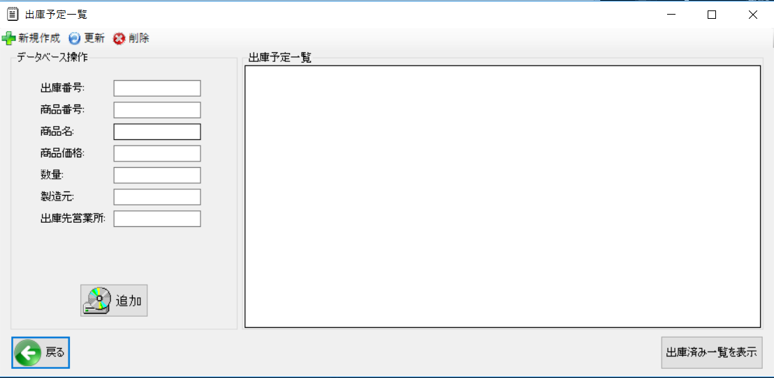
 |  |  |  |  |  |  | 画面サイズ |  | 1199, 548

 |  |  |  |  |  |  | 背景色 |  | 規定値

 |  |  |  |  |  |  | 文字種類 |  | MS ゴシック

 |  |  |  |  |  |  | 文字サイズ |  | 9

 |  |  |  |  |  |  | 文字色 |  | 黒

 | 名称 | 使用コントロール | Caption | 初期値 | 必須入力 | TAB順 | 桁制限 | その他
1 | toolStripButtonNew | toolStripButton | 新規作成
2 | toolStripButtonRefresh | toolStripButton | 更新
3 | toolStripButtonRemove | toolStripButton | 削除
4 | groupBox1 | groupBox | データベース操作
5 | groupBox2 | groupBox | 出庫予定一覧
6 | lbl1 | lbl | 出庫番号
7 | lbl2 | lbl | 商品番号
8 | lbl3 | lbl | 商品名
9 | lbl4 | lbl | 商品価格
10 | lbl5 | lbl | 数量
11 | lbl6 | lbl | 製造元
12 | lbl7 | lbl | 出庫先営業所
13 | TextBox1 | TextBox |  |  | 〇 | 1
14 | TextBox2 | TextBox |  |  | 〇 | 2
15 | TextBox3 | TextBox |  |  | 〇 | 3
16 | TextBox4 | TextBox |  |  | 〇 | 4
17 | TextBox5 | TextBox |  |  | 〇 | 5
18 | TextBox6 | TextBox |  |  | 〇 | 6
19 | TextBox7 | TextBox |  |  | 〇 | 7
20 | dataGridView1 | dataGridView |  |  |  | 8 |  | 検索した情報を表示
21 | button1 | button | 追加 |  |  | 9 |  | 情報の追加
22 | button2 | button | 出庫済み一覧表示 |  |  | 10 |  | 出庫済み一覧画面へ移動
23 | button3 | button | 戻る |  |  | 11 |  | 前の画面へ戻る
24
25
26
27
28
29
30
31
32

